BM 03
ESTADO DA PARAÍBA
SECRETARIA DE GESTÃO E PLANEJAMENTO
BOLETIM DE MEDIÇÃO
 |  | BM 03 |  |  |  |  | VALOR DA MEDIÇÃO (R$)
 |  |  |  |  |  |  | 39,267.45
Unidade Administrativa: Secretaria de Gestão e Planejamento |  | Ordem de Serviço: |  | 0S 0004/2023 |  | 2023-01-19
Medição: | BOLETIM DE MEDIÇÃO 03 | Pregão Presencial: |  | PP 000017/2022 |  |  |  | Prazo da Obra: |  |  | 120 dias
Obra: | RECUPERAÇÃO DA PAVIMENTAÇÃO DE DIVERSAS RUAS NO MUNICÍPIO |  |  |  |  |  |  | Prazo decorrido: |  |  | 63 dias
Serviços Medidos: Terraplanagem; Pavimentação, Sinalização Viária. |  |  |  |  |  |  |  | Valor do contrato: |  |  | R$282,787.05
 |  |  |  |  |  |  |  | Valor Acumulado das Medições: |  |  | R$163,126.89
Firma: | CATÃO BONGIOVI COMÉRCIO E SERVIÇOS EIRELI | Período: | 2023-03-02 | 2023-03-23 |  |  |  | Saldo do Contrato: |  |  | R$119,660.16
ITEM | DESCRIÇÃO DOS SERVIÇOS | UNID. | VALOR UNIT. | QUANTIDADE |  |  |  | SALDO |  | FINANCEIRO |  | SALDO
 |  |  |  | Contratado | Soma Med. Ant. | No período | Total |  | Contratado | No período | Total

01 - PRAÇA MANOEL JOAQUIM DE ARAÚJO
1 | TERRAPLANAGEM |  |  |  |  |  |  |  |  |  |  | R$7,914.93
1.1 | Escavação manual de vala ou cava em material de 1ª categoria, profundidade até 1,50m | M3 | 57.19 | 138.40 | 138.40 | 0.00 | 138.40 | - | 7,914.93 | 0.00 | 7,914.93 | R$ -
 |  |  |  |  |  |  |  |  | 7,914.93 | 0.00 | 7,914.93
2 | PAVIMENTAÇÃO |  |  |  |  |  |  |  |  |  |  | R$51,055.76
2.1 | REASSENTAMENTO DE PARALELEPÍPEDOS, REJUNTAMENTO COM ARGAMASSA, COM REAPROVEITAMENTO DOS PARALELEPÍPEDOS - INCLUSO RETIRADA E COLOCAÇÃO DO MATERIAL.AF_12/2020 | m² | 73.78 | 692.00 | 692.00 | 0.00 | 692.00 | - | 51,055.76 | 0.00 | 51,055.76 | R$ -
 |  |  |  |  |  |  |  |  | 51,055.76 | 0.00 | 51,055.76
02 - RUA JOSÉ DIAS DE OLIVEIRA
1 | TERRAPLANAGEM |  |  |  |  |  |  |  |  |  |  | R$2,327.58
1.1 | Escavação manual de vala ou cava em material de 1ª categoria, profundidade até 1,50m | M3 | 57.19 | 40.70 | 40.70 | 0.00 | 40.70 | - | 2,327.58 | 0.00 | 2,327.58 | R$ -
 |  |  |  |  |  |  |  |  | 2,327.58 | 0.00 | 2,327.58
2 | PAVIMENTAÇÃO |  |  |  |  |  |  |  |  |  |  | R$18,265.68
2.1 | FORNECIMENTO E APLICAÇÃO DE MEIO FIO EM PEDRA GRANÍTICA | M | 30.05 | 48.00 | 48.00 | 0.00 | 48.00 | - | 1,442.17 | 0.00 | 1,442.17 | R$ -
2.2 | EXECUÇÃO DE PAVIMENTO EM PARALELEPÍPEDOS, REJUNTAMENTO COM ARGAMASSA TRAÇO 1:3 (CIMENTO E AREIA). AF_05/2020 | m² | 82.67 | 203.50 | 153.50 | 50.00 | 203.50 | - | 16,823.51 | 4,133.50 | 16,823.51 | R$ -
 |  |  |  |  |  |  |  |  | 18,265.68 | 4,133.50 | 18,265.68
3 | SINALIZAÇÃO VIÁRIA |  |  |  |  |  |  |  |  |  |  | R$112.86
3.1 | PINTURA DE MEIO-FIO COM TINTA BRANCA A BASE DE CAL (CAIAÇÃO). AF_05/2021 | M | 1.53 | 74.00 | 0.00 | 74.00 | 74.00 | - | 112.86 | 112.86 | 112.86 | R$ -
 |  |  |  |  |  |  |  |  | 112.86 | 112.86 | 112.86
03 - RUA DUQUE DE CAXIAS
1 | TERRAPLANAGEM |  |  |  |  |  |  |  |  |  |  | R$1,258.15
1.1 | Escavação manual de vala ou cava em material de 1ª categoria, profundidade até 1,50m | M3 | 57.19 | 22.00 | 22.00 | 0.00 | 22.00 | - | 1,258.15 | 0.00 | 1,258.15 | R$ -
 |  |  |  |  |  |  |  |  | 1,258.15 | 0.00 | 1,258.15
2 | PAVIMENTAÇÃO |  |  |  |  |  |  |  |  |  |  | R$9,424.29
2.1 | FORNECIMENTO E APLICAÇÃO DE MEIO FIO EM PEDRA GRANÍTICA | M | 30.05 | 11.00 | 11.00 | 0.00 | 11.00 | - | 330.50 | 0.00 | 330.50 | R$ -
2.2 | EXECUÇÃO DE PAVIMENTO EM PARALELEPÍPEDOS, REJUNTAMENTO COM ARGAMASSA TRAÇO 1:3 (CIMENTO E AREIA). AF_05/2020 | m² | 82.67 | 110.00 | 60.00 | 50.00 | 110.00 | - | 9,093.79 | 4,133.50 | 9,093.79 | R$ -
 |  |  |  |  |  |  |  |  | 9,424.29 | 4,133.50 | 9,424.29
3 | SINALIZAÇÃO VIÁRIA |  |  |  |  |  |  |  |  |  |  | R$61.01
3.1 | PINTURA DE MEIO-FIO COM TINTA BRANCA A BASE DE CAL (CAIAÇÃO). AF_05/2021 | M | 1.53 | 40.00 | 0.00 | 40.00 | 40.00 | - | 61.01 | 61.01 | 61.01 | R$ -
 |  |  |  |  |  |  |  |  | 61.01 | 61.01 | 61.01
04 - PRAÇA DO AÇUDE
1 | TERRAPLANAGEM |  |  |  |  |  |  |  |  |  |  | R$2,401.93
1.1 | Escavação manual de vala ou cava em material de 1ª categoria, profundidade até 1,50m | M3 | 57.19 | 42.00 | 0.00 | 0.00 | 0.00 | 42.00 | 2,401.93 | 0.00 | 0.00 | R$ 2,401.93
 |  |  |  |  |  |  |  |  | 2,401.93 | 0.00 | 0.00
2 | PAVIMENTAÇÃO |  |  |  |  |  |  |  |  |  |  | R$19,794.53
2.1 | FORNECIMENTO E APLICAÇÃO DE MEIO FIO EM PEDRA GRANÍTICA | M | 30.05 | 81.00 | 0.00 | 0.00 | 0.00 | 81.00 | 2,433.66 | 0.00 | 0.00 | R$ 2,433.66
2.2 | EXECUÇÃO DE PAVIMENTO EM PARALELEPÍPEDOS, REJUNTAMENTO COM ARGAMASSA TRAÇO 1:3 (CIMENTO E AREIA). AF_05/2020 | m² | 82.67 | 210.00 | 0.00 | 0.00 | 0.00 | 210.00 | 17,360.87 | 0.00 | 0.00 | R$ 17,360.87
 |  |  |  |  |  |  |  |  | 19,794.53 | 0.00 | 0.00
3 | SINALIZAÇÃO VIÁRIA |  |  |  |  |  |  |  |  |  |  | R$91.51
3.1 | PINTURA DE MEIO-FIO COM TINTA BRANCA A BASE DE CAL (CAIAÇÃO). AF_05/2021 | M | 1.53 | 60.00 | 0.00 | 0.00 | 0.00 | 60.00 | 91.51 | 0.00 | 0.00 | R$ 91.51
 |  |  |  |  |  |  |  |  | 91.51 | 0.00 | 0.00
05 - RUA HILÁRIO MUNIZ DE ANDRADE (UBS BREJINHO)
1 | TERRAPLANAGEM |  |  |  |  |  |  |  |  |  |  | R$8,692.70
1.1 | Escavação manual de vala ou cava em material de 1ª categoria, profundidade até 1,50m | M3 | 57.19 | 152.00 | 152.00 | 0.00 | 152.00 | - | 8,692.70 | 0.00 | 8,692.70 | R$ -
 |  |  |  |  |  |  |  |  | 8,692.70 | 0.00 | 8,692.70
2 | PAVIMENTAÇÃO |  |  |  |  |  |  |  |  |  |  | R$68,081.71
2.1 | FORNECIMENTO E APLICAÇÃO DE MEIO FIO EM PEDRA GRANÍTICA | M | 30.05 | 174.80 | 74.80 | 50.00 | 124.80 | 50.00 | 5,251.90 | 1,502.50 | 3,750.24 | R$ 1,501.66
2.2 | EXECUÇÃO DE PAVIMENTO EM PARALELEPÍPEDOS, REJUNTAMENTO COM ARGAMASSA TRAÇO 1:3 (CIMENTO E AREIA). AF_05/2020 | m² | 82.67 | 760.00 | 160.00 | 300.00 | 460.00 | 300.00 | 62,829.81 | 24,801.00 | 38,028.20 | R$ 24,801.61
 |  |  |  |  |  |  |  |  | 68,081.71 | 26,303.50 | 41,778.44
3 | SINALIZAÇÃO VIÁRIA |  |  |  |  |  |  |  |  |  |  | R$305.04
3.1 | PINTURA DE MEIO-FIO COM TINTA BRANCA A BASE DE CAL (CAIAÇÃO). AF_05/2021 | M | 1.53 | 200.00 | 0.00 | 100.00 | 100.00 | 100.00 | 305.04 | 152.04 | 152.04 | R$ 153.00
 |  |  |  |  |  |  |  |  | 305.04 | 152.04 | 152.04
06 - RUA ALVANIZE FERNANDES (ENERGISA)
1 | TERRAPLANAGEM |  |  |  |  |  |  |  |  |  |  | R$2,956.66
1.1 | Escavação manual de vala ou cava em material de 1ª categoria, profundidade até 1,50m | M3 | 57.19 | 51.70 | 51.70 | 0.00 | 51.70 | - | 2,956.66 | 0.00 | 2,956.66 | R$ -
 |  |  |  |  |  |  |  |  | 2,956.66 | 0.00 | 2,956.66
2 | PAVIMENTAÇÃO |  |  |  |  |  |  |  |  |  |  | R$20,063.62
2.1 | FORNECIMENTO E APLICAÇÃO DE MEIO FIO EM PEDRA GRANÍTICA | M | 30.05 | 33.00 | 0.00 | 0.00 | 0.00 | 33.00 | 991.49 | 0.00 | 991.49 | R$ -
2.2 | REASSENTAMENTO DE PARALELEPÍPEDOS, REJUNTAMENTO COM ARGAMASSA, COM REAPROVEITAMENTO DOS PARALELEPÍPEDOS - INCLUSO RETIRADA E COLOCAÇÃO DO MATERIAL.AF_12/2020 | m² | 73.78 | 258.50 | 200.00 | 58.50 | 258.50 | - | 19,072.13 | 4,316.13 | 19,072.13 | R$ -
 |  |  |  |  |  |  |  |  | 20,063.62 | 4,316.13 | 20,063.62
3 | SINALIZAÇÃO VIÁRIA |  |  |  |  |  |  |  |  |  |  | R$54.91
3.1 | PINTURA DE MEIO-FIO COM TINTA BRANCA A BASE DE CAL (CAIAÇÃO). AF_05/2021 | M | 1.53 | 36.00 | 0.00 | 36.00 | 36.00 | - | 54.91 | 54.91 | 54.91 | R$ -
 |  |  |  |  |  |  |  |  | 54.91 | 54.91 | 54.91
07 - VILA VINTÉM
1 | TERRAPLANAGEM |  |  |  |  |  |  |  |  |  |  | R$9,321.77
1.1 | Escavação manual de vala ou cava em material de 1ª categoria, profundidade até 1,50m | M3 | 57.19 | 163.00 | 0.00 | 0.00 | 0.00 | 163.00 | 9,321.77 | 0.00 | 0.00 | R$ 9,321.77
 |  |  |  |  |  |  |  |  | 9,321.77 | 0.00 | 0.00
2 | PAVIMENTAÇÃO |  |  |  |  |  |  |  |  |  |  | R$60,602.41
2.1 | FORNECIMENTO E APLICAÇÃO DE MEIO FIO EM PEDRA GRANÍTICA | M | 30.05 | 15.70 | 0.00 | 0.00 | 0.00 | 15.70 | 471.71 | 0.00 | 0.00 | R$ 471.71
2.2 | REASSENTAMENTO DE PARALELEPÍPEDOS, REJUNTAMENTO COM ARGAMASSA, COM REAPROVEITAMENTO DOS PARALELEPÍPEDOS - INCLUSO RETIRADA E COLOCAÇÃO DO MATERIAL.AF_12/2020 | m² | 73.78 | 815.00 | 0.00 | 0.00 | 0.00 | 815.00 | 60,130.70 | 0.00 | 0.00 | R$ 60,130.70
 |  |  |  |  |  |  |  |  | 60,602.41 | 0.00 | 0.00
TOTAL COM BDI INCLUSO |  |  |  |  |  |  |  |  | R$ 282,787.05 | R$ 39,267.45 | R$ 164,118.63
 |  |  |  |  |  |  |  |  |  | 13.89% | 58.04%

 | Representante da Empresa Contratada |  | Anália Cristina Gonçalves de Carvalho |  |  |  |  |  | Lúcio Flávio Araújo Costa
 |  |  |  | Engenheira Civil |  |  |  |  | Prefeito Municipal Itabaiana - PB

RELATÓRIO FOTOGRÁFICO
ESTADO DA PARAÍBA
PREFEITURA MUNICIPAL DE ITABAIANA
CNPJ N° 09.072.430/0001-93
RELATÓRIO FOTOGRÁFICO BM 02 |  | 02/03/2023 a 23/03/2023
CONSTRUTORA:CATÃO BONGIOVI COMÉRCIO E SERVIÇOS EIRELI
OBRA: RECUPERAÇÃO DA PAVIMENTAÇÃO DE DIVERSAS RUAS NO MUNICÍPIO
PREGÃO PRESENCIAL: PP 000017/2022 | ORDEM DE SERVIÇO: 0004/2023
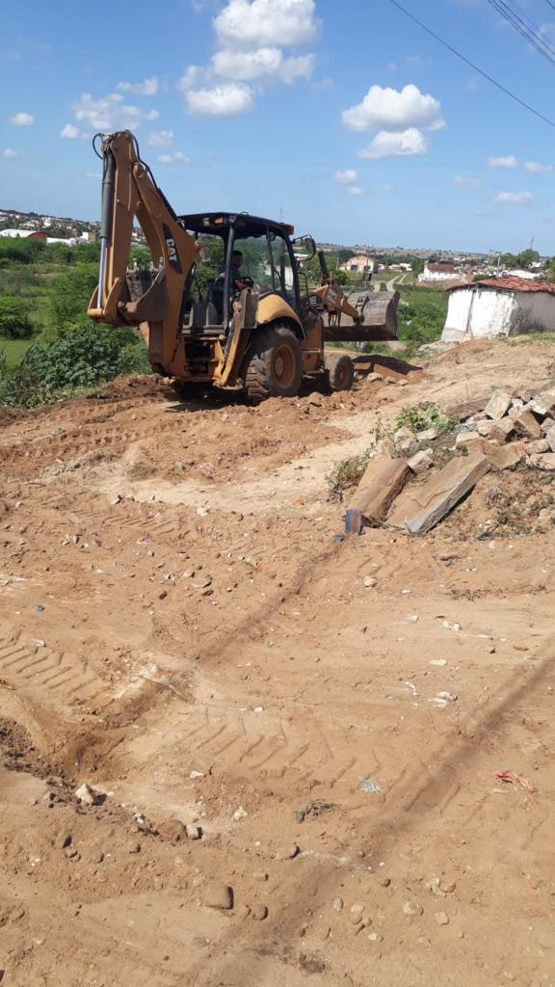 | 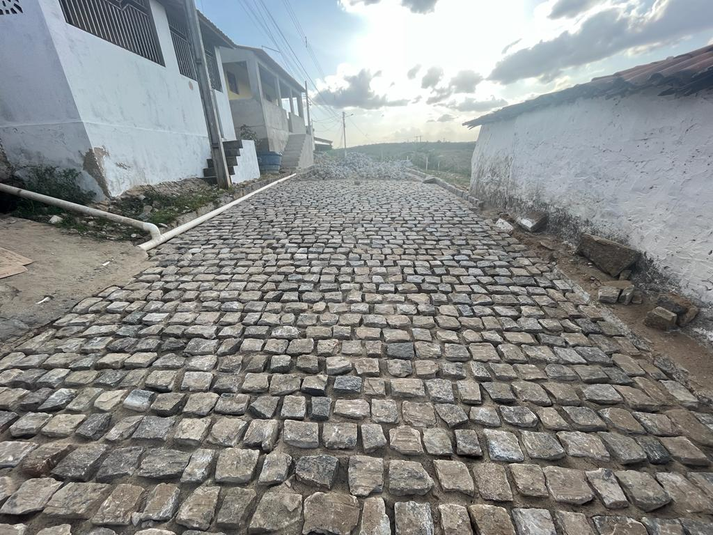

FOTO 01 - RUA JOSÉ DIAS DE OLIVEIRA | FOTO 02 - RUA JOSÉ DIAS DE OLIVEIRA
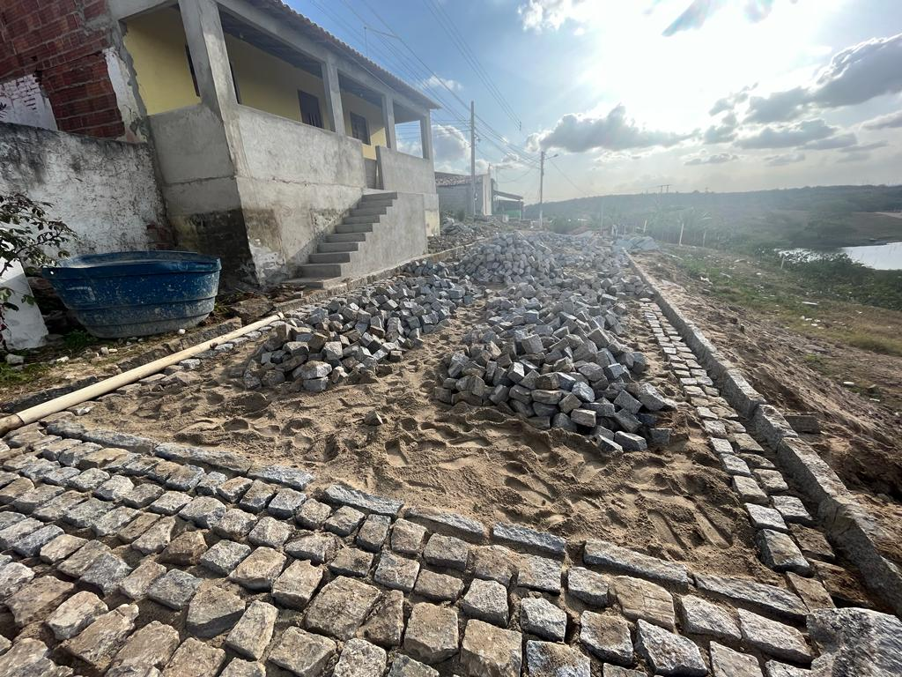 | 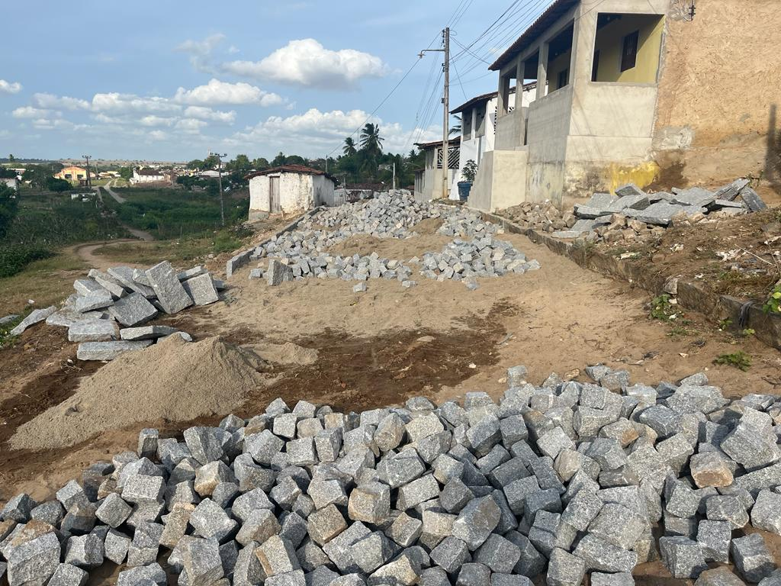

FOTO 03 - RUA JOSÉ DIAS DE OLIVEIRA | FOTO 04 - RUA JOSÉ DIAS DE OLIVEIRA
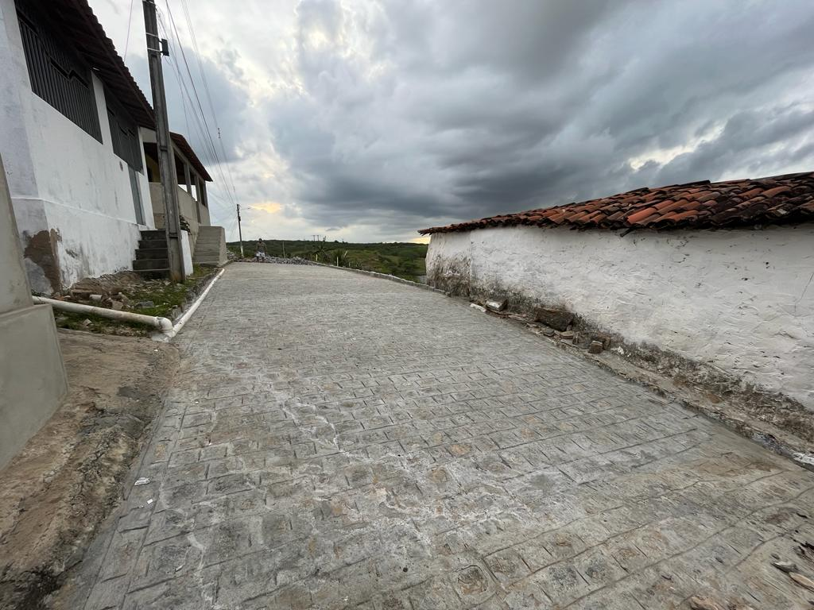 | 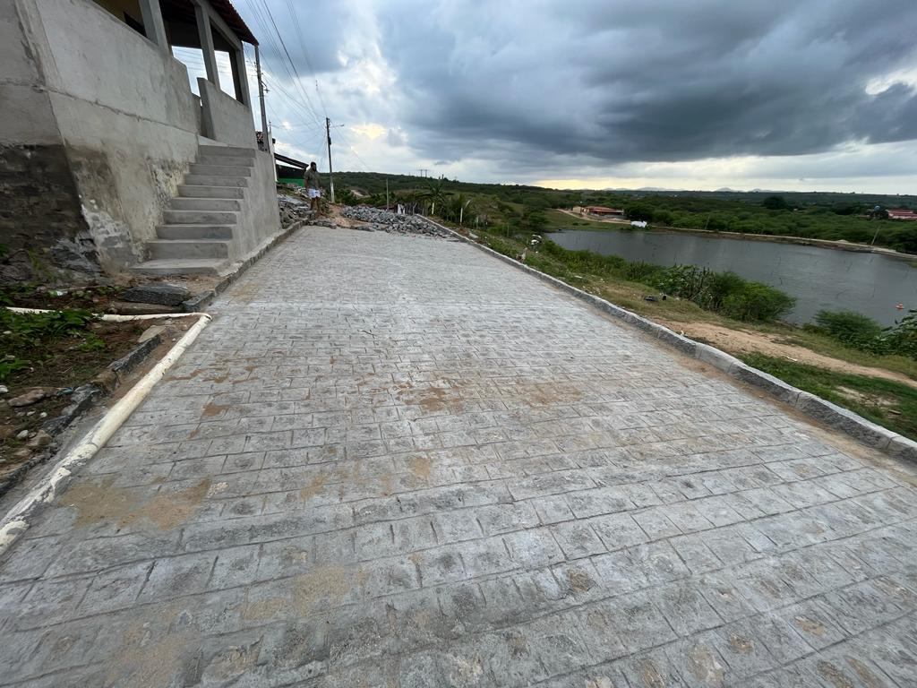

FOTO 05 - RUA JOSÉ DIAS DE OLIVEIRA | FOTO 06 - RUA JOSÉ DIAS DE OLIVEIRA
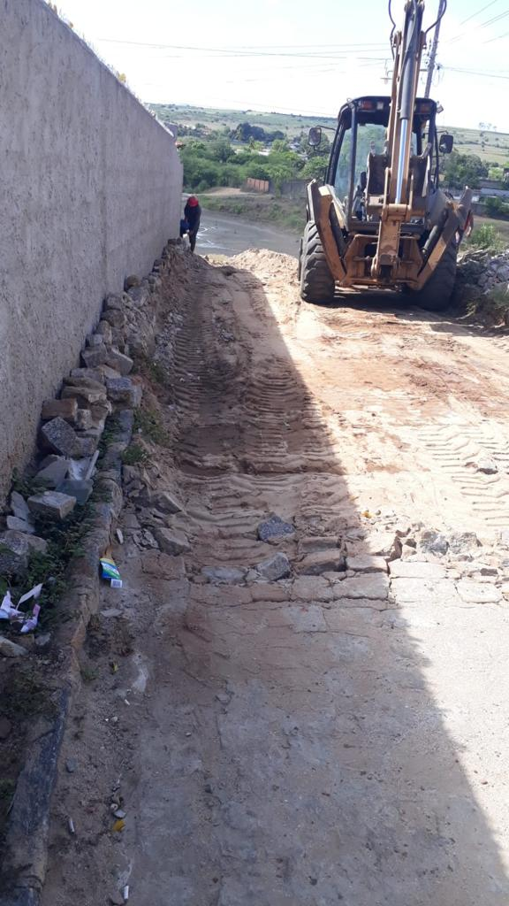 | 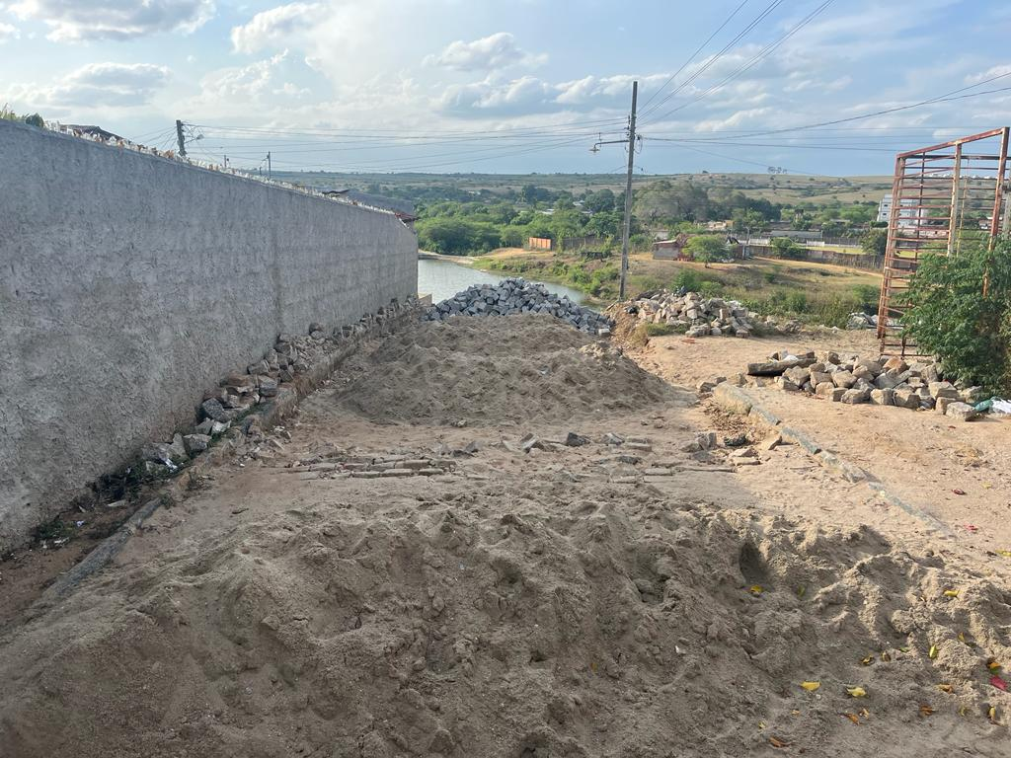

FOTO 07 - RUA DUQUE DE CAXIAS | FOTO 08 - RUA DUQUE DE CAXIAS
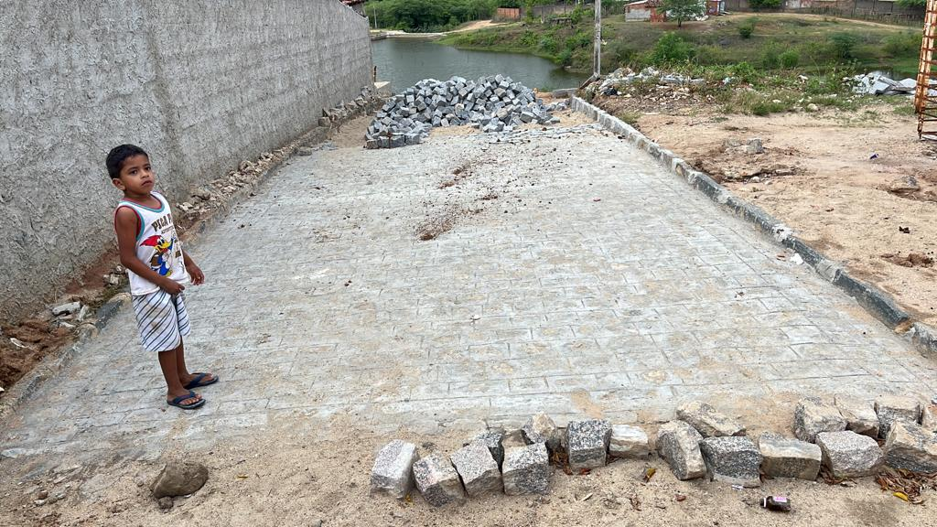 | 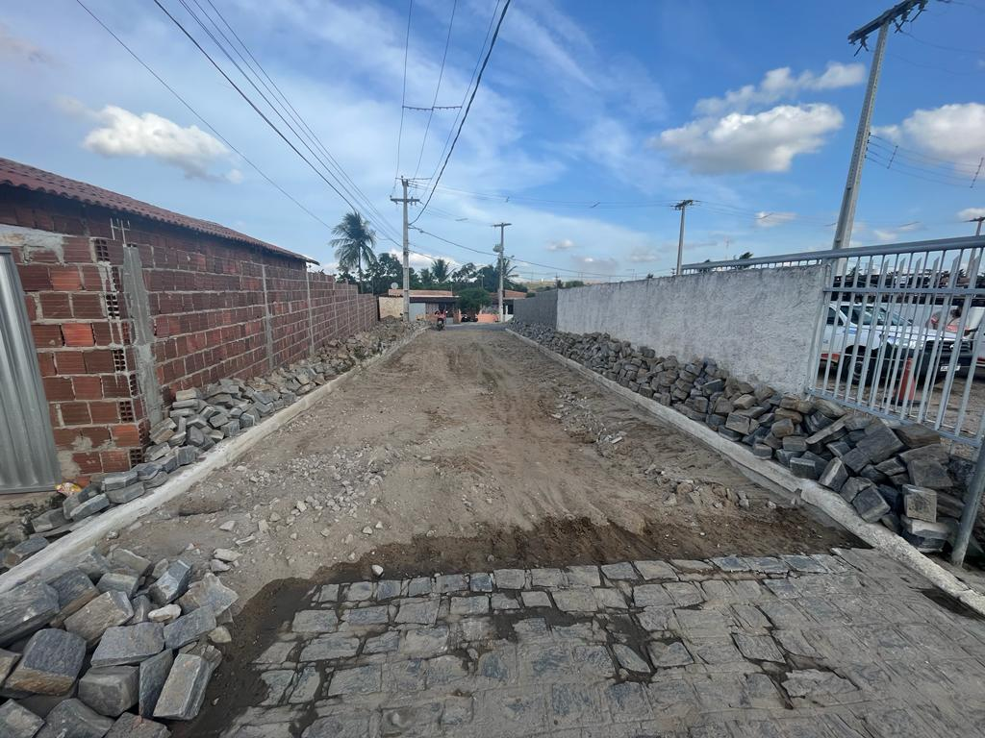

FOTO 09 - RUA DUQUE DE CAXIAS | FOTO 10 - RUA ALVANIZE FERNANDES
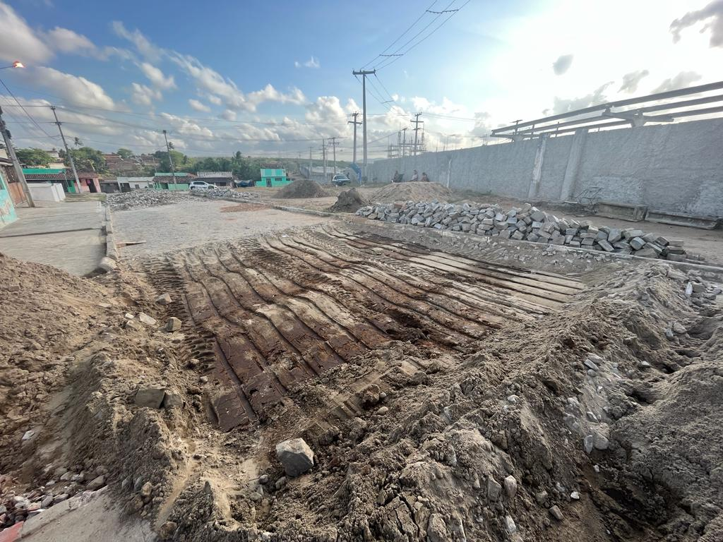 | 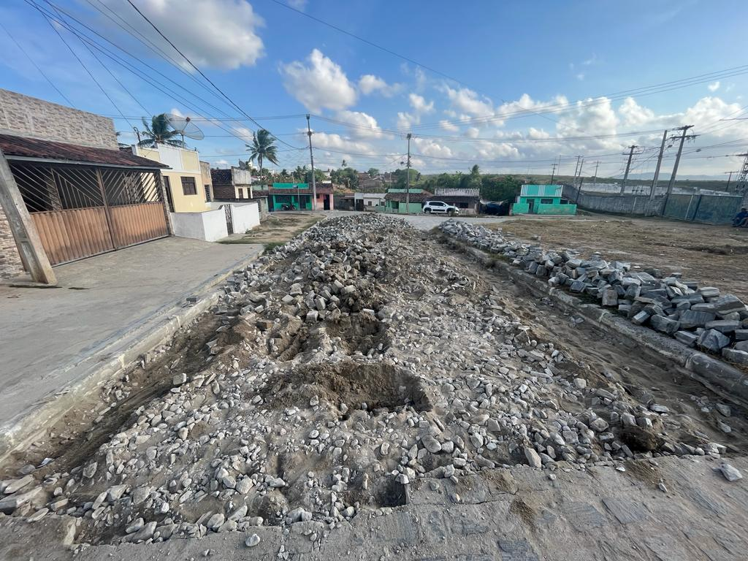

FOTO 11 - RUA ALVANIZE FERNANDES | FOTO 12 - RUA ALVANIZE FERNANDES
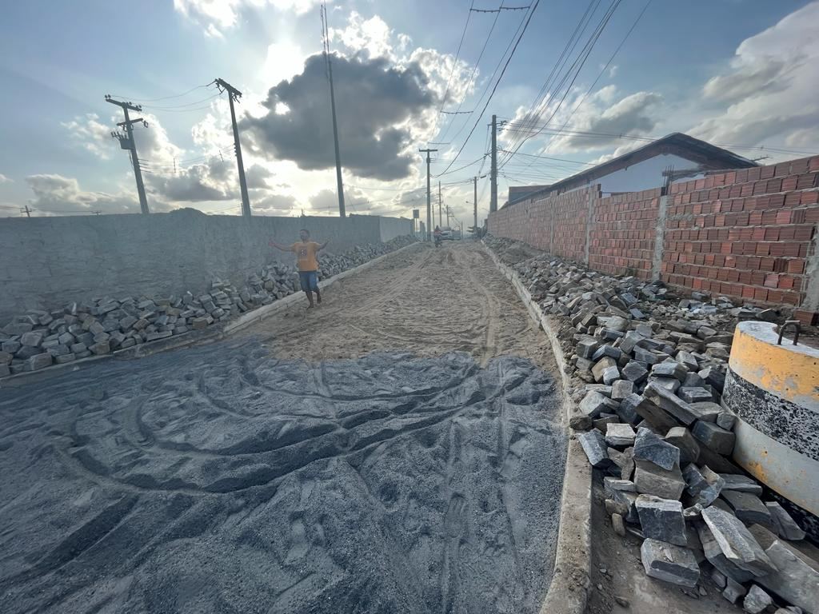 | 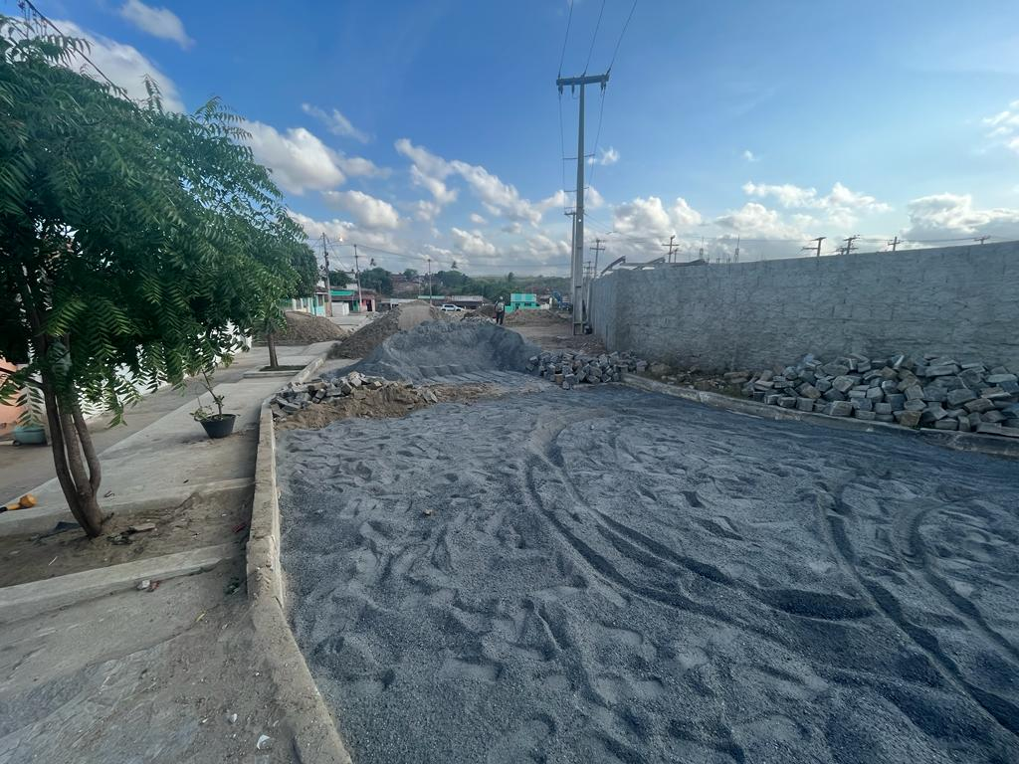

FOTO 13 - RUA ALVANIZE FERNANDES | FOTO 14 - RUA ALVANIZE FERNANDES
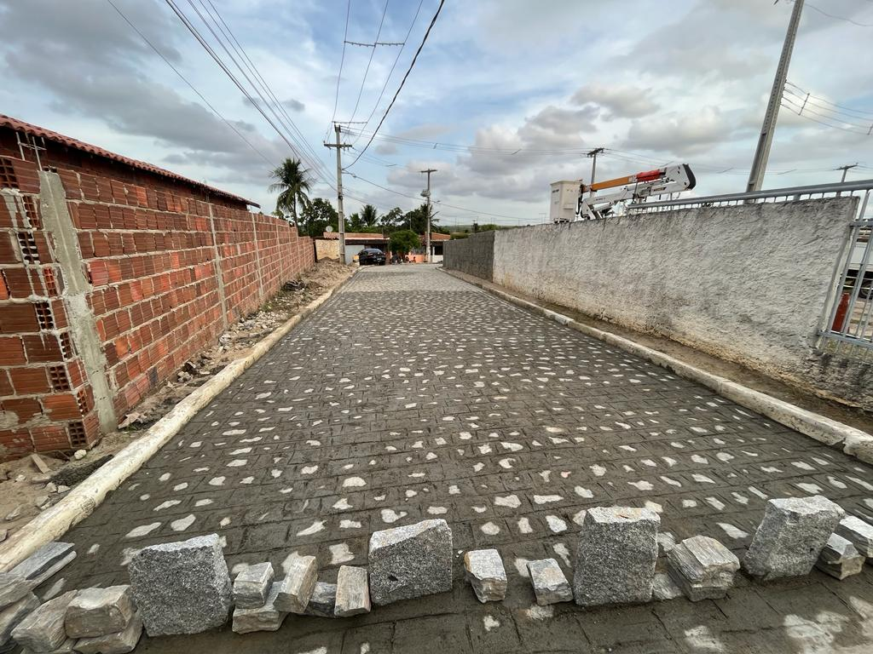 | 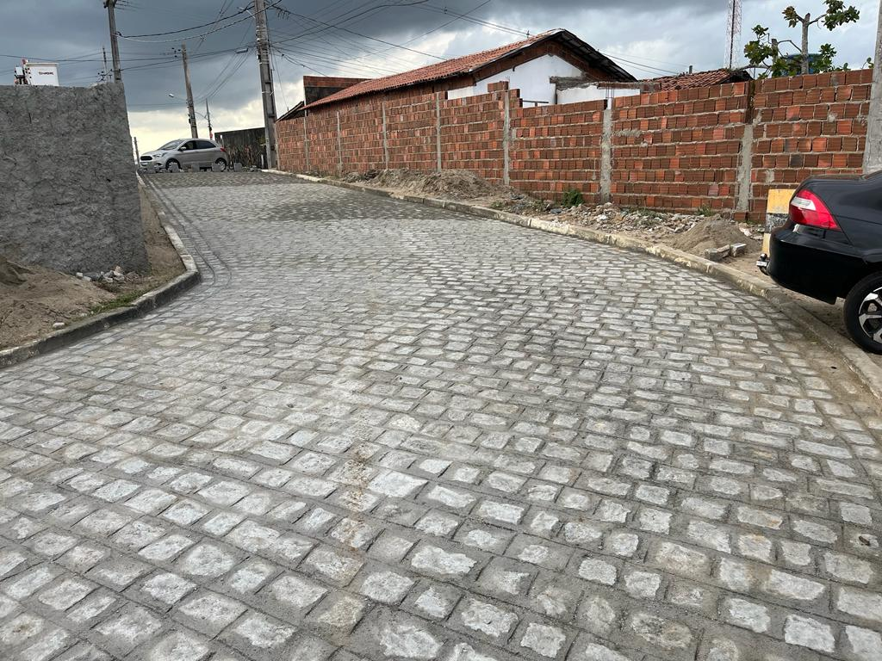

FOTO 15 - RUA ALVANIZE FERNANDES | FOTO 16 - RUA ALVANIZE FERNANDES
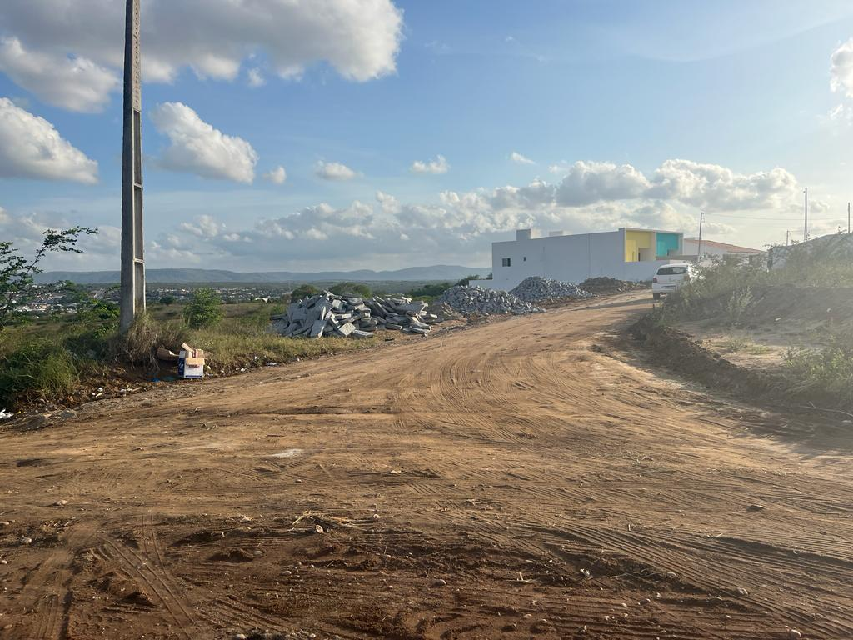 | 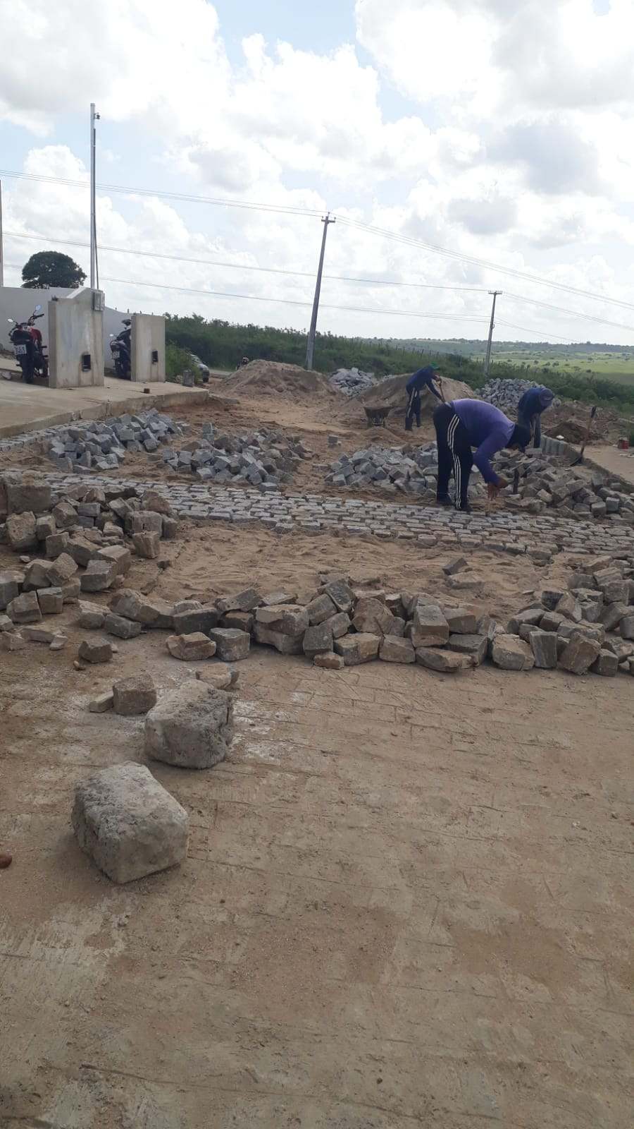

FOTO 17 - RUA HILÁRIO MUNIZ | FOTO 18 - RUA HILÁRIO MUNIZ

